Sheet1
序号 | 名称 | 年份 | 会议 | 摘要 | 总结 | 图片 | 备注 | 链接
1 | An Indoor Navigation Service Robot System Based on Vibration Tactile Feedback | 2017 | International Journal of Social Robotics | 为了帮助视障者和需要引导帮助的人，本文提出了一种基于振动触觉反馈的室内导航服务机器人系统。与现有导航系统中通常使用的物理交互不同，所提出的系统中的交互通过可穿戴振动触觉手镯设备来实现。在基本的主从控制模型的基础上，提出了一种人引导算法。在引导中，用户自由决定线速度，并且通过振动触觉反馈适当地调整角速度。反馈以手镯的振动信号的形式给出。在整个过程中，人与机器人之间的距离和方位偏差都可以控制在一定范围内，从而保证机器人准确地将用户引导到目的地。触觉感知实验表明，手镯的触觉指示方法是有效的。为验证系统的可行性，进行了平地轨迹跟踪实验和起伏地形适应性实验。用户验收测试表明，该系统是用户友好和较少的侵扰。最后通过实验分析了系统的抗干扰能力，验证了系统的鲁棒性。 | 机器人引导移动路径，盲人线速度自由，通过佩戴振动手环获得方向角速度。 | 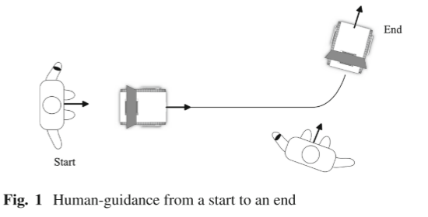 | 1. 一些研究表明，人类的手腕在感受振动方面表现最好 | [金山文档] An Indoor Navigation Service Robot System Based on Vibration Tactile Feedback.pdf
2 | Vibrotactile Guidance for Wayfinding of Blind Walkers | 2015 | IEEE TRANSACTIONS ON HAPTICS | 我们提出了一个振动触觉接口的形式带引导盲人步行者。该接口使得盲人步行者能够沿着复杂路径接收触觉方向指令，而不会像一些听觉方向指令那样负面地影响用户收听和/或感知环境的能力。在一项有10名盲人参与的对照研究中对带接口进行了评价，并与音频引导进行了比较。实验过程被录像，参与者的行为和评论被内容分析。还收集了完成时间和与理想路径的偏差，并进行了统计分析。通过对定量和定性数据进行三角测量，我们发现，皮带导致了更紧密的路径跟随，但牺牲了速度。整体而言，参加者对使用触觉振动带提供方向指引持肯定态度 | 腰带振动提示方向，腰带有8个振动装置 | 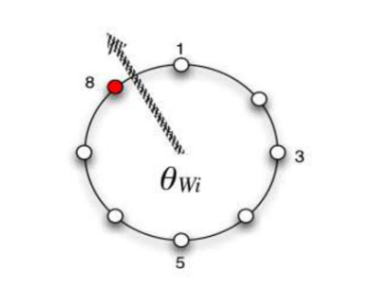 |  | [金山文档] Vibrotactile_Guidance_for_Wayfinding_of_Blind_Walkers.pdf
3 | A cost-effective indoor vibrotactile navigation system for the blind. | 2011 | International Conference on Health Informatics | 本文介绍了一个室内视觉障碍者振动触觉导航系统的开发。我们的目标是实现一个可穿戴的，低成本的，有效的系统，能够帮助盲人用户在未知的室内环境，他们可能会偶尔访问，如医院，机场，博物馆等所设计的系统实现了蓝牙（BT）定位服务，并提供寻路提示用户通过一个可穿戴设备配备了五个电机。我们工作的最后一部分描述了通过使用脑电图（EEG）分析来评估振动触觉反馈所获得的早期结果。 | 使用蓝牙定位导航，用户胸前和肩上佩戴5个振动装置控制方向 | 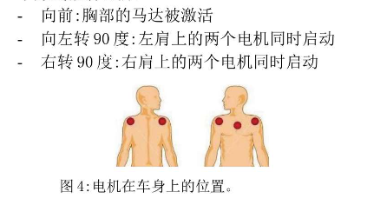 | 导航分为： 1. 定位 2.选择路线 3. 保持路线 | [金山文档] A cost-effective indoor vibrotactile navigation system for the blind..pdf
4 | Way-finding electronic bracelet for visually impaired people | 2013 | IEEE Point-of-Care Healthcare Technologies (PHT) | 视觉障碍者电子寻路手环（WEB）是一种用于障碍物检测和寻路的便携式嵌入式系统。这款基于MSP430G2553处理器的实时系统采用单个Maxbotix MB1340超声波收发器，安装在定制的圆形手镯上，用于检测20至600厘米范围内的障碍物。半双工无线通信用于在接收器侧调用振动触觉和音频提示。保持前、左、右方向的安全裕度距离，WEB动态计算障碍物距离（如果有）。使用按需手部动作，受试者可以理解周围的情况，并可以成功地进行寻路。WEB系统可根据佩戴舒适度和受试者要求选择最佳硬件。对蒙眼受试者的初步试验表明，具有最小物理接口的具有成本效益的可穿戴实时系统具有巨大的潜力，可用于视障人士的移动性。 | 寻路手环通过超声波传感器检测前方障碍物并通过振动频率反馈给用户 | 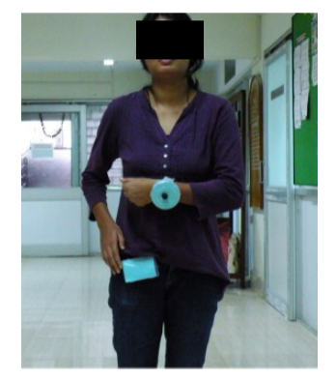 |  | [金山文档] Way-finding_Electronic_Bracelet_for_visually_impaired_people.pdf
5 | Novel Wrist-Worn Vibrotactile Device for Providing Multi-Categorical Information for Orientation and Mobility of the Blind and Visually Impaired | 2023 | IEEE Access | 考虑到盲人和视力受损者（BVI）的行走原则，他们在独立行走和寻路方面遇到困难，需要获得各种类型的信息。对于独立行走，除了方向信息之外，还需要空间和状态信息。然而，传递几种类型的信息造成了一个问题，因为它降低了信息的感知率。为了解决这个问题，我们采用了一种策略，配置组的振动触觉信息相结合的固定和移动tactons，而不是单独使用固定或移动。在这项研究中，我们介绍了一种新的腕戴式触觉显示器与八个振动器，它可以提供容易区分的方向，空间和状态信息。为了提高所提供信息的识别率，根据空间特征对振动模式进行分类，并提供不同类型的信息。通过初步的研究，它被证实，信息传输的能力显着提高时，采用固定和移动tactons的组合，而不是仅仅依靠固定或移动tactons。通过对盲人和视力受损参与者进行用户测试，评价了申报器械的有效性。总的来说，分类的振动触觉信息很快就被识别出来，它使盲人能够独立行走，而不需要任何预先学习的路线知识。 | 一种新的手腕佩戴的振动触觉显示器，具有八个振动器，4*2排列。可以提供容易区分的方向，空间和状态信息所需的BVI的导航。为了提高对大量信息的识别率，使用分类策略来设计 | 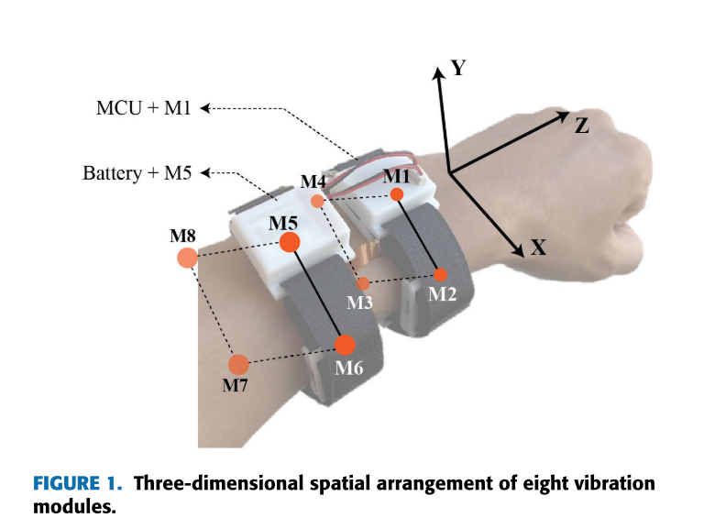 | 振动触觉显示器通过改变刺激的频率、强度、持续时间（DOS）、刺激起始时间（SOA）、刺激间隔（ISI）或其组合来调节触觉元。然而，随着提供的tacton数量的增加，区分它们变得越来越具有挑战性。 Tactons:用于非视觉信息显示的结构化触觉信息 | [金山文档] Novel_Wrist-Worn_Vibrotactile_Device_for_Providing_Multi-Categorical_Information_for_Orientation_and_Mobility_of_the_Blind_and_Visually_Impaired.pdf |  | 遇到场景过多，振动信号所要表示的信息越多，如何准确轻松识别全场景?
6 | STIC - Sensory and Tactile Improved Cane | 2019 | Mensch und Computer | 导航和避障是视障人士主要关注的问题，特别是关于头部的物体。本文介绍了增强型白手杖STIC (Sensory and Tactile Improved cane)的设计进展，该手杖利用超声波距离传感器检测头部水平，激光距离传感器检测地面水平障碍物。距离信息通过振动触觉致动器编码。此外，本文还提出了一种利用触觉后像保留障碍物信息的新方法。最后，通过心理测量学研究测量了基于振动触觉反馈的距离可辨别性。物体移动超过13.58厘米产生90%的检测精度。 | 感官和触觉改良手杖 | 
7 | Tactons: Structured Tactile Messages for Non-Visual Information Display | 2004 | Australasian User Interface | 触觉显示器现在以可以容易地在用户界面中使用的形式变得可用。本文描述了一种新的触觉输出形式。Tactons或触觉图标是结构化的抽象信息，可用于非视觉传达信息。一系列不同的参数可用于Tacton构建，包括：触觉脉冲的频率、振幅和持续时间，以及其他参数，如节奏和位置。Tactons具有改善一系列不同领域中的交互的潜力，特别是在视觉显示器过载、尺寸受限或不可用的情况下，例如盲人或移动的和可穿戴设备中的界面。本文介绍了Tactons，用于构建它们的参数和一些可能的方法来设计它们。Tactons可能证明在用户界面中有用的例子。 | Tactons概念，触觉图标。Tactons是结构化的抽象消息，可用于非视觉传达消息。 |  |  | [金山文档] Tactons structured tactile messages for non-visual information display.pdf
8 | Evaluation of rotational and directional vibration patterns on a tactile belt for guiding visually impaired people | 2014 | IEEE Haptics Symposium | 我们提出了一个振动触觉带的设计和直观的振动模式，为盲人提供导航帮助的评估研究。用触觉接口编码方向是户外导航辅助的常见做法，但在需要精细操纵的杂乱室内环境中，这是不够的。在我们的应用中，除了方向运动之外，我们还考虑旋转运动。在一项有15名受试者的可用性研究中，我们评估了振动模式的识别准确性和反应时间，包括1）方向和2）旋转运动。我们的研究结果表明，两个间歇脉冲的方向模式是首选的大多数科目，即使它有稍微更多的识别错误比连续振动的模式。受试者几乎以完美的准确度识别旋转模式。对所有振动模式的平均反应时间在1秒和2秒之间变化。我们的触觉带设计被认为是舒适的，但它也被发现略有噪音。 | 腰带振动提示方向，腰带有8个振动装置，分定向振动和旋转振动。 | 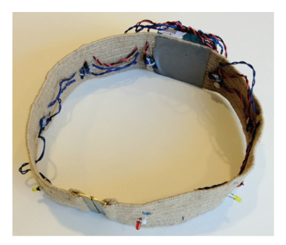 |  | [金山文档] Evaluation_of_rotational_and_directional_vibration_patterns_on_a_tactile_belt_for_guiding_visually_impaired_people.pdf
9 | Safe local navigation for visually impaired users with a time-of-flight and haptic feedback device | 2018 | IEEE Transactions on Neural Systems and Rehabilitation Engineering | 本文介绍了ALVU（激光雷达和振动触觉单元阵列），这是一种非接触式，直观，免提和谨慎的可穿戴设备，允许视障用户检测低挂和高挂的障碍物，以及他们周围环境中的物理边界。该解决方案通过使用户能够区分自由空间和障碍物，允许在封闭和开放空间中进行安全的本地导航。所提出的设备由两部分组成：传感器带和触觉带。传感器带是围绕用户腰部前部佩戴的飞行时间距离传感器阵列，并且红外光脉冲提供用户与周围障碍物或表面之间的距离的可靠且准确的测量。触觉带通过佩戴在用户上腹部周围的振动电机阵列来传送测量的距离，从而提供触觉反馈。线性振动电机与点加载预紧施加器相结合，将隔离振动传递给用户。我们在一项广泛的用户研究中验证了该设备的能力，该研究涉及12名盲人用户的162次试验。佩戴该设备的用户成功地穿过走廊，避开障碍物，并检测到楼梯。 | 激光雷达+振动腰带，雷达获取前方物体距离，腰带通过振动频率将物体距离反馈给用户。 | 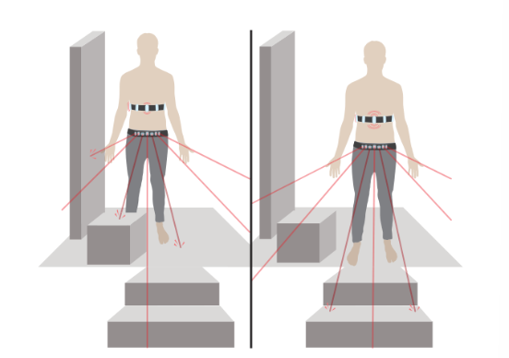 |  | [金山文档] Safe_Local_Navigation_for_Visually_Impaired_Users_With_a_Time-of-Flight_and_Haptic_Feedback_Device.pdf
10 | Towards Vibrotactile Direction and Distance Information for Virtual Reality and Workstations for Blind People | 2015 | Universal Access in Human-Computer Interaction | 在本论文中，研究了振动触觉反馈装置的心理物理方面，并分析了其信号调制的潜力。我们确定了对设备不同刺激位置的相同感知的幅度校准因子，并确定了用户能够正确检测刺激位置的空间敏锐度。此外，我们研究了用于将方向和距离信息传达给人体手臂（运动引导）的不同振动触觉刺激方法，并探索了用于传输额外信息内容的不同信号调制方法。 了解这些振动触觉感知方面是设计和评估不同参数的基本要求，以便设计和应用优化振动触觉刺激模式。 | 分析了腕带振动触觉在不同刺激位置、刺激强度、频率对用户的影响。以及这些方法对距离传递性能。 | 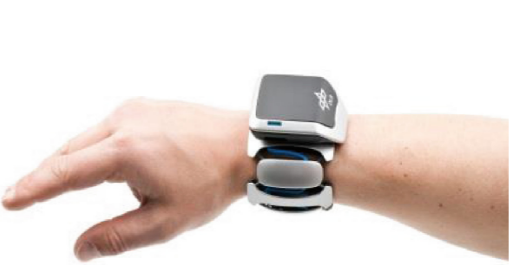 |  | [金山文档] Towards Vibrotactile Direction and Distance Information for Virtual Reality and Workstations for Blind People.pdf
11 | Between-Tactor Display Using Dynamic Tactile Stimuli for Directional Cueing in Vibrating Environments | 2023 | IEEE Transactions on Haptics | 躯干佩戴的振动触觉设备已被用于许多关于视觉反馈有限的环境中的方向提示和导航的研究。这些设备旨在以高分辨率指示方向，同时使用尽可能少数量的振动电机（tactors）。使用机间显示器可以提高分辨率，但它们在振动环境（例如直升机）中的性能是未知的。本研究提出了一种使用动态刺激的演员间显示，并验证了用户坐在振动椅上的有效性。我们开发了一种腰带装置，使用 12 个 tactors 显示 6 个方向。静态刺激通过不断平均振动两个相邻的振动器来显示虚拟（参与者之间）位置，而动态刺激则在参与者之间来回移动虚拟振动位置。我们进行了两项研究，参与者感受到触觉刺激，并使用操纵杆将屏幕上的光标移动到感知方向的目标。在两个皮带方向（tactor 对齐）的组合条件下测量方向识别精度和任务完成时间，有和没有椅子振动，以及有和没有音频白噪声以掩盖 tactor 声音。在所有条件下，与静态刺激相比，动态刺激提高了识别准确性，同时保持了任务完成时间。 | 使用动态刺激相比静态刺激在振动环境中能够显著提高方向识别的准确性。在噪声掩蔽条件下，动态刺激任务完成时间也有所缩短。通过训练，12个目标方向的显示可以达到与6个目标方向显示同样的准确性。 | 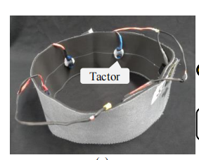 |  | [金山文档] Between-Tactor_Display_Using_Dynamic_Tactile_Stimuli_for_Directional_Cueing_in_Vibrating_Environments.pdf
12 | Analysis of different vibration patterns to guide blind | 2017 | PeerJ | 本研究的目的是比较输出给盲人的不同振动模式，并确定最直观的振动模式，通过触觉带为导航目的指示方向。刺激腰部前部的振动模式是指示方向的首选。应用于腰部后侧的振动模式可能适合发送诸如停止之类的信息。 | 单次振动比连续振动模式更适合指示方向。使用触觉腰带对参与者的情绪有积极影响，增强了他们的安全感。腰带前侧的振动模式更适合指示方向，而后侧的振动模式适合传递停止等信息。 | 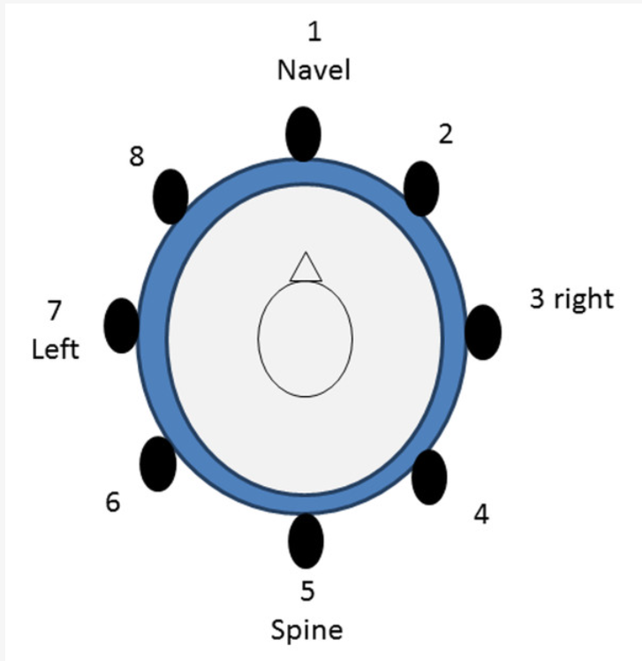 |  | [金山文档] Analysis of different vibration patterns to guide blind.pdf
13 | Investigation of Suitable Body Parts for Wearable Vibration Feedback in Walking Navigation | 2017 | International Journal of Human-Computer Studies | 许多研究已经证明了可穿戴振动设备对步行导航的好处（Tsukada和Yasumura，2004）。尽管有潜在的好处，但直到现在还没有定义或评估可穿戴振动设备的合适身体部位。我们进行了三个实验，以确定合适的身体部位的可感知性，可穿戴性和用户的身体位置偏好的振动设备。我们测试了九个身体部位（耳朵，脖子，胸部，腰部，手腕，手，手指，脚踝和脚）的振动反馈。实验1和实验2在实验室和现实世界的步行环境中进行，以找到合适的身体部位。我们的研究结果表明，手指，手腕，耳朵，脖子和脚有最高的感知和用户的喜好。实验3是为了了解这些振动位置在步行导航中的实际可用性而进行的。我们的研究结果表明，脚是不合适的位置振动反馈步行导航。基于研究结果，我们提出了可穿戴振动设备的设计含义和指导方针。 | 在步行导航中，耳朵、手指、手腕、脚和颈部是最适合用于可穿戴振动反馈的位置，因为这些部位的振动感知性和用户偏好最高。然而，脚部在步行导航中并不适合用于振动反馈。研究还提出了可穿戴振动设备的设计指南，例如使用不同的振动模式、冗余振动、自适应振动强度，并考虑目标用户的具体需求 |  | 1. 使用不同的振动模式:为了传达更复杂和多样的信息，不同的振动模式应该应用于特定的身体部位。 2. 冗余振动:由于用户经常会错过振动，因此多次提供振动说明是有益的，以防止用户错误。不同的振动强度可以用来指示接近拐点和目标。 3. 自适应振动强度:振动强度应根据用户的环境和需要进行调整，以确保反馈是明显的，而不是压倒性的。 4. 考虑用户偏好和舒适度:设计应考虑用户对振动位置的偏好，确保舒适性和直观性。例如，耳朵、手腕、手指和脖子被发现是更可取的位置。 5. 避免下半身:研究发现脚部不适合用于行走导航的振动反馈，因此在设计时应尽量避免。 6. 目标用户需求:设计师应考虑目标用户的具体需求。例如，耳朵上的振动可能不适合盲人用户，他们依靠听觉来保证安全。 | [金山文档] Investigation of Suitable Body Parts for Wearable Vibration Feedback in Walking Navigation.pdf
14 | Vi-Bros Tactile Feedback for Indoor Navigation with a Smartphone and a Smartwatch | 2015 | CHI | Vi-Bros是一个新的界面，它同时利用两个移动的设备，一个智能手机和一个智能手表，为用户提供直观的指导，在室内导航。我们评估了双设备与触觉反馈交互的有效性，并通过两个实验为用户体验提供了见解;一个来自受控环境，另一个来自现场。我们提出了开发多设备交互的核心见解和潜在的设计空间。 | 新型的室内导航界面Vi-Bros，它可以同时在智能手机和智能手表上使用触觉反馈。通过研究和现场测试，证明了该双装置系统的有效性，在识别方向信号方面具有较高的准确性，并成功地引导了购物中心环境中的参与者。 | 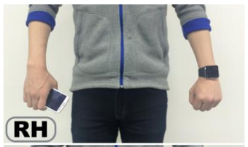 | 限制： 1.线路与距离:无法确定到目的地还有多少距离，也不确定自己是否走对了路。 2.信号区分:用户很难区分信号是来自单个设备还是两个设备，特别是“同时”信号。 3.振动设备少:虽然多个执行器可以提供更直观的导航信息，但它们可能需要额外的硬件，这对于大多数设备来说是不容易获得的。 | [金山文档] Vi-Bros Tactile Feedback for Indoor Navigation with a Smartphone and a Smartwatch.pdf
15 | Survey of Wearable Haptic Technologies for Navigation Guidance | 2023 | Engineering, Computer Science | 可穿戴触觉技术，被称为可穿戴触觉，实例化与用户的物理接触，要么确认动作，要么通过穿戴式界面交流周围的信息。它们的设计需要考虑两个因素:身体轨迹——舒适度和灵敏度的函数，以及它们提供的刺激类型。在过去十年中，可穿戴触觉技术因其有效性、易用性和应用场景的多样性而获得了极大的普及。本文对可穿戴式触觉导航技术的研究现状进行了不详尽的综述。我们通过两个维度对现有文献进行分类:(1)它们所刺激的身体部位;(2)它们通过其驱动技术所提供的触觉刺激。然后，我们分析了他们与佩戴者交流时采用的导航制导策略，最终确定了他们评估协议中反映的挑战和限制。当通过可穿戴触觉引导时，需要在可接受性、认知工作量、可用性和准确性之间做出妥协。 | 设计可穿戴触觉技术时需要在舒适性、灵敏度、可理解性、可用性和准确性之间进行权衡。尽管触觉技术在减轻认知负荷方面表现出色，但在导航指导方面仍存在一些挑战和限制。作者强调了在设计可穿戴触觉技术时需要考虑用户需求，并指出这些技术需要传达清晰的指令，同时不会增加认知负荷或降低可用性。最终，作者认为为了更好地满足用户需求，需要从空间认知的角度出发，进一步优化可穿戴触觉技术的部署。 | 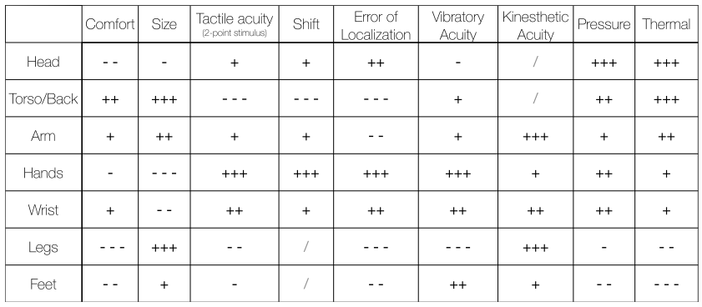 |  | [金山文档] Wearable_Haptics_for_Navigation_Guidance__Survey_and_Perspectives-lq.pdf
16 | Hand-held Haptic Navigation Devices for Actual Walking | 2022 | IEEE Transactions on Haptics | 在这项调查中，我们给予概述的手持触觉导航设备专门设计和测试行人。我们区分室内使用的设备和室外使用的设备，因为它们的实现方式通常非常不同。室外设备利用智能手机内置的全球定位系统（GPS）跟踪;室内设备使用各种传感器以及跟踪和定位系统，这些通常仅限于建筑物的一小部分。总的来说，研究中报告的高成功率表明，通过手持用户界面进行振动触觉刺激适用于导航指令，因为在所有实验中（几乎）所有参与者都达到了他们的目标。几个室内设备的问题是行走速度（远）低于正常行走速度，并且路径效率相对较低。然而，这些问题可以通过一些培训来克服，因为在大多数研究中几乎没有任何练习时间。一些户外设备似乎已经接近商业使用前的最后一步。在讨论中，我们评价了器械对视力和/或听力障碍患者的适用性。特别是提供非常具体的指示的设备，例如，“直走”或“向右走”，似乎对这一人群很有价值。 | 讨论了各种手持式触觉导航设备的开发和测试，重点介绍了室内和室外环境。研究表明，利用GPS跟踪和振动触觉刺激的设备，在通过振动和触觉反馈引导用户方面取得了可喜的成果。 | 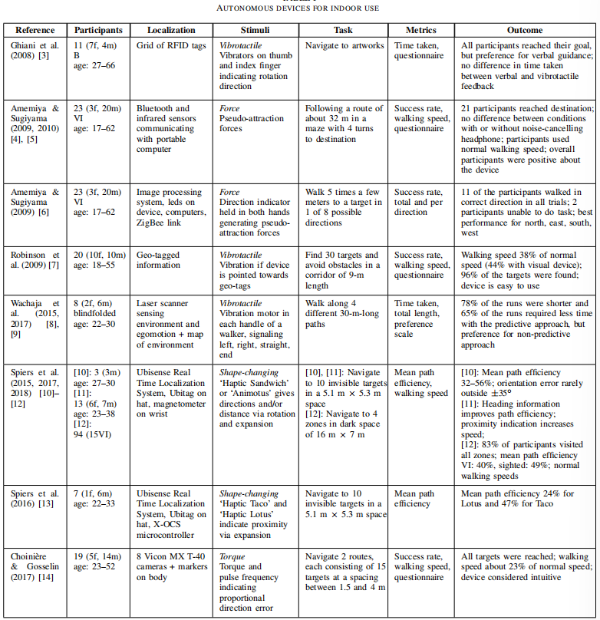 | 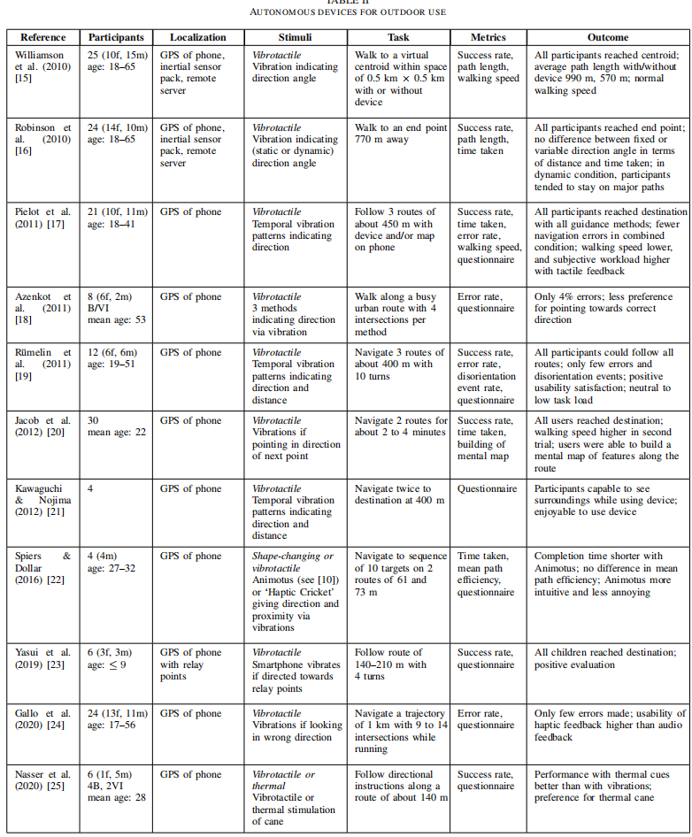 | [金山文档] Hand-held Haptic Navigation Devices for Actual Walking.pdf | 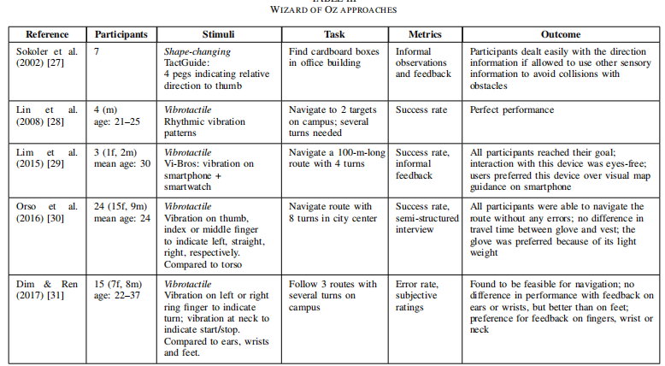
17
18

